15 従属人口指数
15 従属人口指数

 | 時点 2024(R6)年10月1日（毎年）
 | 単位 － |  |  |  |  |  |  |  | 偏差値 |  | 37.0
順位 |  | 都道府県名 |  | 数 値 |  |  | 順位 | 都道府県名 |  | 数 値

 |  | 0 | 全 国 |  | 67.9 | 0.0 | 24 | 0 | 福 井 |  | 77.0 | 0
1 |  | 0 | 秋 田 |  | 93.7 | 0.0 | 25 | 0 | 北海道 |  | 75.8 | 0
2 |  | 0 | 高 知 |  | 88.3 | 0.0 | 26 | 0 | 岡 山 |  | 75.2 | 0
3 |  | 0 | 島 根 |  | 88.2 | 0.0 | 27 | 0 | 岐 阜 |  | 74.8 | 0
4 |  | 0 | 鹿児島 |  | 87.5 | 0.0 | 28 | 0 | 山 梨 |  | 74.7 | 0
5 |  | 0 | 長 崎 |  | 87.1 | 0.0 | 29 | 0 | 静 岡 |  | 73.3 | 0
6 |  | 0 | 宮 崎 |  | 86.8 | 0.0 | 30 | 0 | 広 島 |  | 73.0 | 0
7 |  | 0 | 山 口 |  | 86.3 | 0.0 | 31 | 0 | 三 重 |  | 72.8 | 0
8 |  | 0 | 徳 島 |  | 85.6 | 0.0 | 32 | 0 | 石 川 |  | 72.5 | 0
9 |  | 0 | 山 形 |  | 85.3 | 0.0 | 33 | 0 | 群 馬 |  | 72.1 | 0
10 |  | 0 | 大 分 |  | 84.6 | 0.0 | 34 | 0 | 茨 城 |  | 71.5 | 0
11 |  | 0 | 青 森 |  | 83.6 | 0.0 | 34 | 0 | 兵 庫 |  | 71.5 | 0
11 |  | 0 | 鳥 取 |  | 83.6 | 0.0 | 36 | 0 | 栃 木 |  | 70.4 | 0
13 |  | 0 | 岩 手 |  | 83.4 | 0.0 | 37 | 0 | 福 岡 |  | 69.5 | 0
14 |  | 0 | 和歌山 |  | 83.0 | 0.0 | 38 | 0 | 京 都 |  | 67.8 | 0
14 |  | 0 | 愛 媛 |  | 83.0 | 0.0 | 39 | 0 | 宮 城 |  | 67.7 | 0
16 |  | 0 | 熊 本 |  | 82.4 | 0.0 | 40 | 0 | 滋 賀 |  | 66.7 | 0
17 |  | 0 | 佐 賀 |  | 80.9 | 0.0 | 40 | 0 | 沖 縄 |  | 66.7 | 0
18 |  | 0 | 新 潟 |  | 80.7 | 0.0 | 42 | ◎ | 千 葉 |  | 64.3 | 0
19 |  | 0 | 福 島 |  | 79.3 | 0.0 | 43 | 0 | 大 阪 |  | 63.0 | 0
20 |  | 0 | 香 川 |  | 79.1 | 0.0 | 44 | 0 | 埼 玉 |  | 62.9 | 0
21 |  | 0 | 長 野 |  | 78.9 | 0.0 | 45 | 0 | 愛 知 |  | 61.3 | 0
22 |  | 0 | 奈 良 |  | 78.4 | 0.0 | 46 | 0 | 神奈川 |  | 58.6 | 0
23 |  | 0 | 富 山 |  | 77.8 | 0.0 | 47 | 0 | 東 京 |  | 49.7 | 0
従属人口指数
北海道 | 75.80
青 森 | 83.60
岩 手 | 83.40
宮 城 | 67.70
秋 田 | 93.70
山 形 | 85.30
福 島 | 79.30
茨 城 | 71.50
栃 木 | 70.40
群 馬 | 72.10
埼 玉 | 62.90
千 葉 | 64.30
東 京 | 49.70
神奈川 | 58.60
新 潟 | 80.70
富 山 | 77.80
石 川 | 72.50
福 井 | 77.00
山 梨 | 74.70
長 野 | 78.90
岐 阜 | 74.80
静 岡 | 73.30
愛 知 | 61.30
三 重 | 72.80
滋 賀 | 66.70
京 都 | 67.80
大 阪 | 63.00
兵 庫 | 71.50
奈 良 | 78.40
和歌山 | 83.00
鳥 取 | 83.60
島 根 | 88.20
岡 山 | 75.20
広 島 | 73.00
山 口 | 86.30
徳 島 | 85.60
香 川 | 79.10
愛 媛 | 83.00
高 知 | 88.30
福 岡 | 69.50
佐 賀 | 80.90
長 崎 | 87.10
熊 本 | 82.40
大 分 | 84.60
宮 崎 | 86.80
鹿児島 | 87.50
沖 縄 | 66.70

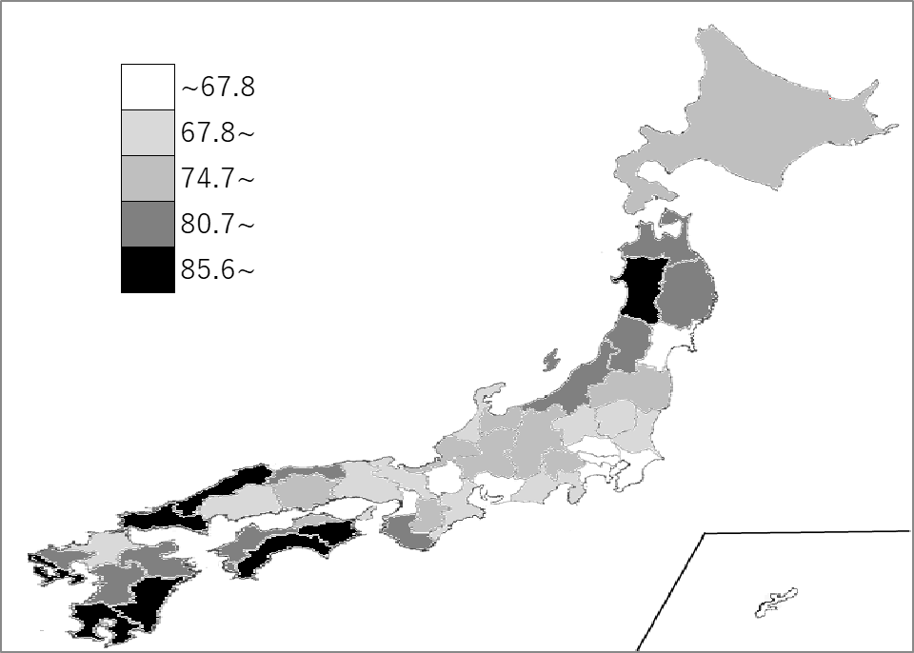
千葉県の推移
令和2年 | 65.5 | 41
令和3年 | 65.1 | 42
令和4年 | 65.1 | 42
令和5年 | 64.7 | 42
令和6年 | 64.3 | 42

《備 考》 ・資料出所 総務省統計局「人口推計年報－2024年10月1日現在推計人口」 ・算出方法 従属人口（年少人口＋老年人口）÷生産年齢人口（15～64歳人口）×100 ＊推移グラフの令和2年の数値は、総務省統計局「令和2年国勢調査」の数値です。

